Worksheet
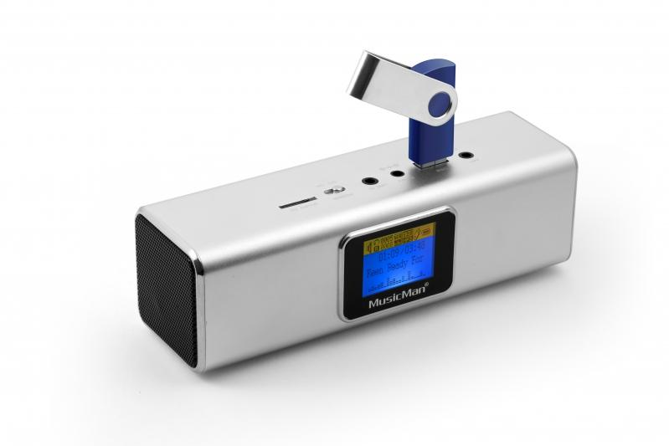
MusicMan MA Display Soundstation Silber

Artikelnummer | 3546 |  | VE | 50
EAN | 4260101738264 |  | Stück pro Palette | 1000
Zollnummer | 85271300 |  | Lagen Pro Palette | 4

Abmessungen - Artikel
Länge(cm) | Breite(cm) | Höhe(cm) | Gewicht(g)
16.6 | 5 | 4.9 | 200

Abmessungen - Artikelverpackung
Länge(cm) | Breite(cm) | Höhe(cm) | Leergewicht(g) | Gewicht(g) Artikel+Verpackung
18.7 | 8.2 | 6 | 120 | 300

Abmessungen - VE Karton (Masterkarton)
Länge(cm) | Breite(cm) | Höhe(cm) | Gewicht(g)
43.8 | 38.3 | 42 | 16500

Verpackung - Bestandteile
Rest Zubehör (g) | Papier/Pappe (g) | Styropor (g) | Kunstst. Hohlkörper(g) | Kunstst. Folien(g) | Materialverbunde (g)
0 | 23 | 0 | 20 | 4 | 0

Batterie- / Akkuinformationen
Batterie-benötigt | Batterie enthalten | Batterie-Typ | Batterie-System(Art)
Ja | Ja | Akku | Li-Ion - Lithium-Ionen-Akku
Anzahl(stk.) | Gewicht/Stk.(g) | Energiedichte(WH/Kg) | Leistung(WH)
1 | 18 | 0 | 0

Lithium Baterie
Energiegehalt | Gewicht (Kg)
0.6 | 18

Weiterführende Informationen
Technaxx Reseller Portal

